상품제안서
USB충전 미니 선풍기 손풍기 휴대용 선풍기 쿨링 아이스 | 상품코드: F30740

 |  |  |  |  |  |  | 02-412-0044 | www.easy1.co.kr
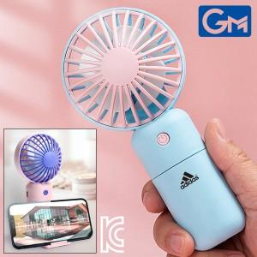

【상세/제작정보】 | ※1박스 (6개) / 배송비 7000원

【인쇄/포장옵션】 | 실크, DTF1곳 / 포장지포장

【공급단가】 | 수량 | 100~ | 300~ | 500~ | 1,000~ | 3,000~
*VAT별도 | 단가 | 3,580원 | 3,530원 | 3,440원 | 3,350원 | 3,300원

【상품 URL】 | https://easy1.co.kr:443/src/goods_detail.php?gdno=30740

